Worksheet
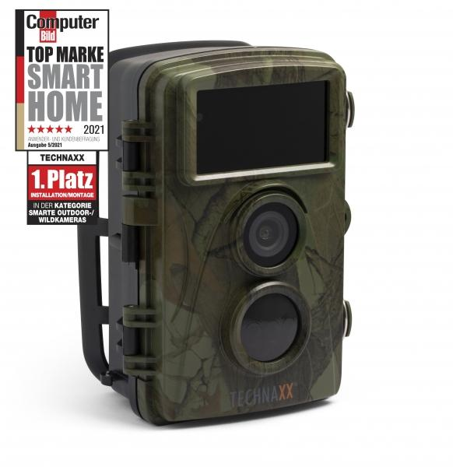
Technaxx Nature Wild Cam TX-160

Artikelnummer | 4913 |  | VE | 8
EAN | 4260358124186 |  | Stück pro Palette | 576
Zollnummer | 85258100 |  | Lagen Pro Palette | 8

Abmessungen - Artikel
Länge(cm) | Breite(cm) | Höhe(cm) | Gewicht(g)
9 | 7.2 | 13.6 | 305

Abmessungen - Artikelverpackung
Länge(cm) | Breite(cm) | Höhe(cm) | Leergewicht(g) | Gewicht(g) Artikel+Verpackung
19.5 | 12 | 9.5 | 119 | 852

Abmessungen - VE Karton (Masterkarton)
Länge(cm) | Breite(cm) | Höhe(cm) | Gewicht(g)
40.7 | 25.7 | 21.5 | 8000

Verpackung - Bestandteile
Rest Zubehör (g) | Papier/Pappe (g) | Styropor (g) | Kunstst. Hohlkörper(g) | Kunstst. Folien(g) | Materialverbunde (g)
352 | 72 | 0 | 0 | 5 | 0

Batterie- / Akkuinformationen
Batterie-benötigt | Batterie enthalten | Batterie-Typ | Batterie-System(Art)
Ja | Ja | Mignon-Batterie AA | Al-Mn - Alkali-Batterie
Anzahl(stk.) | Gewicht/Stk.(g) | Energiedichte(WH/Kg) | Leistung(WH)
8 | 23 | 0 | 0

Lithium Baterie
Energiegehalt | Gewicht (Kg)
0 | 23

Weiterführende Informationen
Technaxx Reseller Portal

